关系图
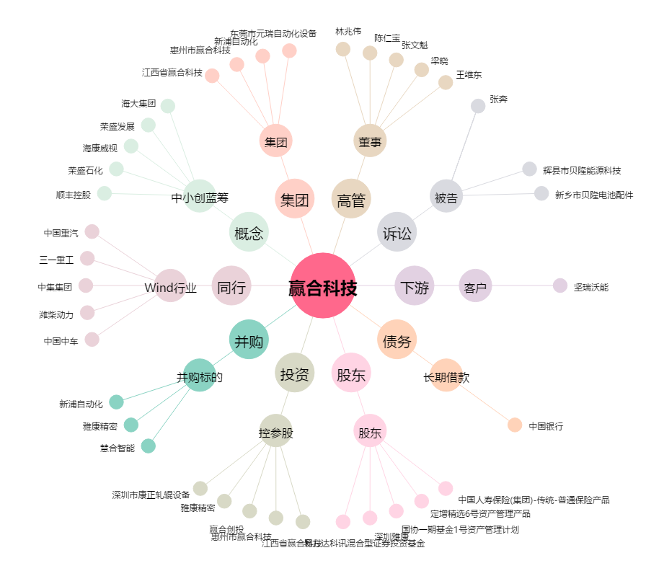
赢合科技[300457.SZ] - 关系概览图

